首页房间一览
接口名： | 房间奖品详情展示
接口访问地址：/homePage/show

请求参数：
 | 无

返回参数：
 | 参数ID | 参数名 | 参数类型 | 数据来源
 | roomId | 房间id | bigint | 机器表（machine）
 | prizeId | 奖品id | bigint | 机器表（machine）
 | machineStatus | 机器状态 | int | 机器表（machine）
 | redPacketStatus | 红包状态 | int | 机器表（machine）
 | prizeName | 奖品名称 | String | 奖品表（prize）
 | prizeContext | 奖品介绍 | String | 奖品表（prize） | List
 | playValue | 奖品消耗 | int | 奖品表（prize）
 | push1 | 推流1 | String | 机器表（machine）
 | push2 | 推流2 | String | 机器表（machine）
 | total | 房间人数 | int
 | zegoRoomId | 房间ID,对接即构用 | String | 机器表（machine）
 | zegoRoomName | 房间名,对接即构用 | String | 机器表（machine）
 | appId | appId | String
 | server | 直播地址 | String
 | retnCode | 返回状态码 | String
 | retnDesc | 返回状态描述 | String

 | 排序：以机器表的【更新时间】降序

返回json样式：

{
"appId":"123456789",
"server":"ws://test2-test-api.zego.im:8181/ws",
"retnCode": "200",
"retnDesc": "OK",
"data": [
{
"roomId": "29",
"prizeId": "29",
"machineStatus": "1",
"redPacketStatus": "0",
"prizeName":"可爱八爪鱼",
"prizeContext":"",
"playValue":"19",
"push1":"rtmp://14516.livepush.myqcloud.com/live/14516_2_0?",
"push2":"rtmp://14516.livepush.myqcloud.com/live/14516_2_1?",
"total":3,
"zegoRoomId":"JIGOU_001",
"zegoRoomName":"JIGOU_001"
},
{
"roomId": "31",
"prizeId": "31",
"machineStatus": "0",
"redPacketStatus": "1",
"prizeName":"维尼小熊",
"prizeContext":"",
"playValue":"39",
"push1":"rtmp://14516.livepush.myqcloud.com/live/14516_16_0?",
"push2":"rtmp://14516.livepush.myqcloud.com/live/14516_16_1?",
"total":4,
"zegoRoomId":"JIGOU_002",
"zegoRoomName":"JIGOU_002"
}
]
}

进入房间信息
接口名： | 房间奖品详情展示
接口访问地址：/room/roomDetailShow

请求参数：
 | 参数ID | 参数名 | 参数类型
 | roomId | 房间ID | String

返回参数：
 | 参数ID | 参数名 | 参数类型 | 数据来源
 | roomId | 房间ID | bigint | 入参
 | prizeId | 奖品ID | bigint | 奖品表(prize)
 | prizeName | 奖品名称 | String | 奖品表(prize)
 | introduce | 奖品介绍 | String | 奖品表(prize)
 | exchange | 奖品价值 | int | 奖品表(prize)
 | consume | 抽奖消耗 | int | 奖品表(prize)
 | retnCode | 返回状态码 | String
 | retnDesc | 返回状态描述 | String

返回json样式：

{
"retnCode": "200",
"retnDesc": "OK",
"data": {
"roomId": "321",
"prizeId": "43",
"prizeName": "努比兔",
"introduce": "可爱",
"exchange": "195",
"consume": "39"
}
}

接口名： | 该房间的最近抓中记录展示
接口访问地址：/room/roomLatelyAwardRecordsShow

请求参数：
 | 参数ID | 参数名 | 参数类型
 | roomId | 房间ID | String

返回参数：
 | 参数ID | 参数名 | 参数类型 | 数据来源
 | userId | 用户id | bigint | 机器获奖记录表(machine_award_records)
 | machineId | 房间ID | bigint | 机器获奖记录表(machine_award_records)
 | prizeId | 奖品ID | bigint | 机器获奖记录表(machine_award_records) | List
 | userName | 用户昵称 | String | 机器获奖记录表(machine_award_records)
 | createTime | 抓中时间 | timestamp | 机器获奖记录表(machine_award_records)
 | retnCode | 返回状态码 | String
 | retnDesc | 返回状态描述 | String

 | 排序：以【抓中时间】降序
 | 获取记录条数：10

返回json样式：

{
"retnCode": "200",
"retnDesc": "OK",
"data": [
{
"userId": "123456",
"machineId": "234",
"prizeId": "342",
"userName": "lisa",
"createTime":"2017-11-09 15:34:54"
},
{
"userId": "123456",
"machineId": "235",
"prizeId": "345",
"userName": "yani",
"createTime":"2017-11-19 19:34:54"
}
]
}

接口名： | 更新房间用户人数
接口访问地址：/room/updateRoomUserCount

请求参数：
 | 参数ID | 参数名 | 参数类型
 | roomId | 房间ID | String
 | total | 人数 | String

返回参数：
 | 参数ID | 参数名 | 参数类型
 | retnCode | 返回状态码 | String
 | retnDesc | 返回状态描述 | String

返回json样式：

{
"retnCode": "200",
"retnDesc": "OK"
}

个人中心
接口名： | 个人信息追加
接口访问地址：/user/addUserInfo

请求参数：
 | 参数ID |  | 参数名 |  | 参数类型
 | loginUserId |  | 第三方传入的用户ID |  | String
 | loginUserName |  | 第三方传入的用户名 |  | String
 | userTel |  | 用户电话 |  | String

返回参数：
 | 参数ID |  | 参数名 |  | 参数类型
 | data |  | 用户ID |  | String
 | retnCode |  | 返回状态码 |  | String
 | retnDesc |  | 返回状态描述 |  | String

返回json样式：

{
"retnCode": "200",
"retnDesc": "OK",
"data": "123456"
}

数据表操作：

 | 操作类型：insert

 | 表ID： | user_login |  | 表名： | 用户登录表

 | 字段ID |  | 内容 |  | 数据类型
 | id |  | MySql生成的自增值 |  | bigint
 | wxopen_id |  | 空串 |  | String
 | token_id |  | 空串 |  | String
 | effective |  | 1 |  | int
 | unionId |  | 空串 |  | String

 | 表ID: | user_base |  | 表名： | 个人资料表

 | 字段ID |  | 内容 |  | 数据类型
 | id |  | MySql生成的自增值 |  | bigint
 | user_id |  | 用户登录表的主键ID |  | bigint
 | user_name |  | 参数【loginUserName】 |  | String
 | portrait_num |  | 1 |  | int
 | experience |  | 0 |  | int
 | gold |  | 0 |  | int
 | red_packet_value |  | 20 |  | int
 | invite_code |  | 调用函数生成 |  | String
 | exchange_code |  | 空串 |  | String
 | effective |  | 1 |  | int |  | ·
 | passwd |  | 空串 |  | String

 | 推荐码生成函数：CodeRuleUtils.inviteCode

接口名： | 个人信息更新
接口访问地址：/user/updateUser

请求参数：
 | 参数ID |  | 参数名 |  | 参数类型
 | userId |  | 用户ID |  | String
 | userName |  | 用户名 |  | String

返回参数：
 | 参数ID |  | 参数名 |  | 参数类型
 | retnCode |  | 返回状态码 |  | String
 | retnDesc |  | 返回状态描述 |  | String

返回json样式：

{
"retnCode": "200",
"retnDesc": "OK"
}

数据表操作：

 | 操作类型：update

 | 表ID: | user_base |  | 表名： | 个人资料表

 | 更新条件：
 |  | 表.user_id=请求参数.userId
 |  | 表.effective=1

 | 更新内容：

 | 字段ID |  | 内容 |  | 数据类型
 | user_name |  | 请求参数.userName |  | String

接口名： | 个人信息展示
接口访问地址：/user/showUser

请求参数：
 | 参数ID |  | 参数名 |  | 参数类型
 | userId |  | 用户ID |  | String

返回参数：
 | 参数ID |  | 参数名 |  | 参数类型 | 数据来源表
 | userId |  | 用户id |  | String | 个人资料表（user_base）
 | userName |  | 个人姓名 |  | String | 个人资料表（user_base）
 | experience |  | 经验值 |  | String | 个人资料表（user_base）
 | gold |  | 金币值 |  | String | 个人资料表（user_base）
 | portraitNum |  | 头像序号 |  | String | 个人资料表（user_base）
 | inviteCode |  | 个人推荐码 |  | String | 个人资料表（user_base）
 | prizeNum |  | 返回状态描述 |  | String | *查询得出 |  | 查询【用户获奖记录表（user_award_records）】的数据，统计得出
 | retnCode |  | 返回状态码 |  | String
 | retnDesc |  | 返回状态描述 |  | String

返回json样式：

{
"retnCode": "200",
"retnDesc": "OK",
"data": {
"userId": "123456",
"userName": "a",
"experience": "1",
"gold": "2",
"portraitNum": "1",
"inviteCode": "DDFGR",
"prizeNum": "0"
}
}

接口名： | 用户获奖信息展示
接口访问地址：/user/showUserAwardInfo

请求参数：
 | 参数ID |  | 参数名 |  | 参数类型
 | userId |  | 用户ID |  | String

返回参数：
 | 参数ID |  | 参数名 |  | 参数类型 | 数据来源表
 | awardId |  | 获奖记录id |  | bigint | 用户获奖记录表（user_award_records）
 | userId |  | 用户id |  | bigint | 用户获奖记录表（user_award_records）
 | machineId |  | 机器id |  | bigint | 用户获奖记录表（user_award_records）
 | prizeId |  | 奖品id |  | bigint | 用户获奖记录表（user_award_records）
 | prizeName |  | 奖品名称 |  | String | 用户获奖记录表（user_award_records） |  | List | 状态值名称对应列表：
 | prizeNumber |  | 奖品编号 |  | String | 用户获奖记录表（user_award_records） |  |  |  | 值:名称
 | prizeStatus |  | 状态 |  | String | 用户获奖记录表（user_award_records） |  |  |  | 1:寄存中
 | statusName |  | 状态名 |  | String | 通过状态值名称对应列表转换 |  |  |  | 2:待邮寄
 | prizeTime |  | 抓取时间 |  | timestamp | 用户获奖记录表（user_award_records） |  |  |  | 3:邮寄中
 | retnCode |  | 返回状态码 |  | String |  |  |  |  | 4:已签收
 | retnDesc |  | 返回状态描述 |  | String |  |  |  |  | 5:已兑换

 | 排序：以【抓取时间】降序

返回json样式：

{
"retnCode": "200",
"retnDesc": "OK",
"data": [
{
"userId": "123456",
"machineId": "234",
"prizeId": "342",
"prizeName": "努比兔",
"prizeNumber": "342",
"prizeStatus": "1",
"statusName": "寄存中",
"prizeTime": "2017-12-03 19:29:24"
},
{
"userId": "123456",
"machineId": "235",
"prizeId": "345",
"prizeName": "哆啦A梦",
"prizeNumber": "345",
"prizeStatus": "2",
"statusName": "待邮寄",
"prizeTime": "2017-11-07 22:22:09"
}
]
}

接口名： | 获取用户获奖记录状态
接口访问地址：/user/getUserAwardStatus

请求参数：
 | 参数ID |  | 参数名 |  | 参数类型
 | userId |  | 用户ID |  | int
 | id |  | 用户获奖记录ID |  | int

返回参数：
 | 参数ID |  | 参数名 |  | 参数类型 | 数据来源表
 | status |  | 状态 |  | int | 用户获奖记录表（user_award_records）
 | statusName |  | 状态名 |  | String | 用户获奖记录表（user_award_records）

返回json样式：

{
"retnCode": "200",
"retnDesc": "OK",
"data": [
{ "status": 1,
"statusName": "寄存中" },
{
"status": 2,
"statusName": "待邮寄"
}
]
}

发货管理
接口名： | 插入用户、机器的获奖记录
接口访问地址：/manage/insertAwardRecords

请求参数：
 | 参数ID |  | 参数名 |  | 参数类型 |  | 内容
 | userId |  | 用户ID |  | String |  | 前端传入
 | macId |  | 房间ID |  | String |  | 前端传入
 | is |  | 成功标志 |  | String |  | “1”

返回参数：
 | 参数ID |  | 参数名 |  | 参数类型
 | retnCode |  | 返回状态码 |  | String
 | retnDesc |  | 返回状态描述 |  | String

返回json样式：

{
"retnCode": "200",
"retnDesc": "OK"
}

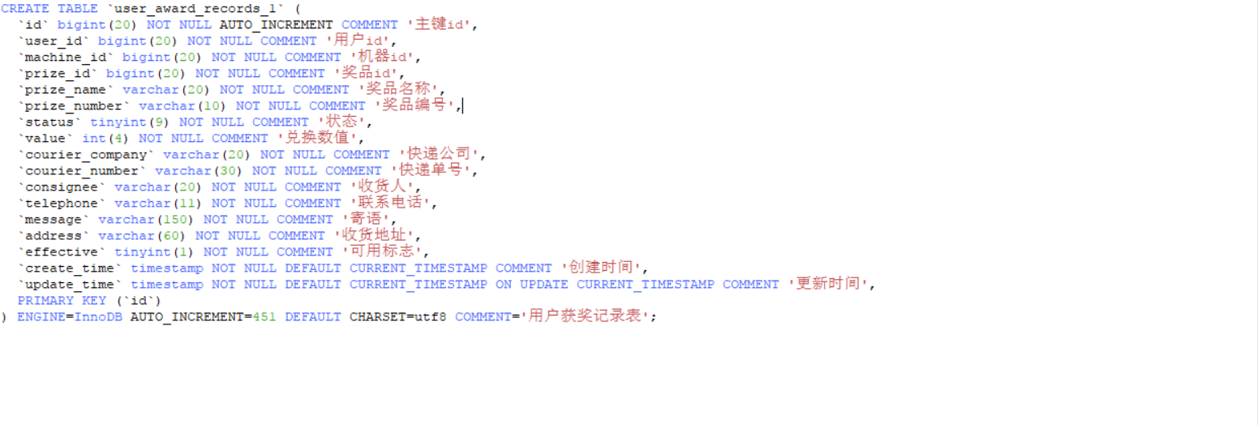

数据表操作：

 | 操作条件：成功标志=1

 | 操作类型：insert

 | 表ID： | user_award_records |  | 表名： | 用户获奖记录表

 | 字段ID |  | 内容 |  | 数据类型
 | id |  | MySql生成的自增值 |  | bigint
 | user_id |  | 请求参数.userId |  | bigint
 | machine_id |  | A.id |  | bigint
 | prize_id |  | B.id |  | bigint
 | prize_name |  | B.prize_name |  | String
 | prize_number |  | B.id |  | String
 | status |  | 1:寄存中 |  | String
 | value |  | B.exchange |  | int
 | courier_company |  | 空串 |  | String
 | courier_number |  | 空串 |  | String
 | consignee |  | 空串 |  | String
 | telephone |  | 空串 |  | String
 | message |  | 空串 |  | String
 | address |  | 空串 |  | String
 | effective |  | 1 |  | int

 | A | machine(机器表)
 | B | prize(奖品表)

 | 表ID： | machine_award_records |  |  | 表名： | 机器获奖记录表

 | 字段ID |  | 内容 |  | 数据类型
 | id |  | MySql生成的自增值 |  | bigint
 | user_id |  | 请求参数.userId |  | bigint
 | machine_id |  | A.id |  | bigint
 | prize_id |  | B.id |  | bigint
 | user_name |  | C.user_name |  | String
 | effective |  | 1 |  | int

 | A | machine(机器表)
 | B | prize(奖品表)
 | C | user_base(个人资料表)

接口名： | 用户申请发货
接口访问地址：/manage/userApplyDeliverPrize

请求参数：
 | 参数ID |  | 参数名 |  | 参数类型
 | userId |  | 用户ID |  | String
 | awardId |  | 用户获奖记录ID |  | List(String) |  |  | 先做单条记录的发货申请
 | consignee |  | 收货人 |  | String
 | telephone |  | 联系电话 |  | String
 | message |  | 寄语 |  | String
 | address |  | 收货地址 |  | String

返回参数：
 | 参数ID |  | 参数名 |  | 参数类型
 | retnCode |  | 返回状态码 |  | String
 | retnDesc |  | 返回状态描述 |  | String

返回json样式：

{
"retnCode": "200",
"retnDesc": "OK"
}

数据表操作：

 | 操作类型：update

 | 表ID： | user_award_records |  | 表名： | 用户获奖记录表

 | 更新条件：
 |  | 表.user_id=请求参数.userId
 |  | 表.id=请求参数.awardId(List)
 |  | 表.status=1:寄存中
 |  | 表.effective=1

 | 更新内容：

 | 字段ID |  | 内容 |  | 数据类型
 | status |  | 2:待发货 |  | String
 | consignee |  | 请求参数.consignee |  | String
 | telephone |  | 请求参数.telephone |  | String
 | message |  | 请求参数.message |  | String
 | address |  | 请求参数.address |  | String

接口名： | 发货处理
接口访问地址：/manage/deliverPrizeHandle

请求参数：
 | 参数ID |  | 参数名 |  | 参数类型
 | userId |  | 用户ID |  | String
 | awardId |  | 用户获奖记录ID |  | List(String) |  |  | 先做单条记录的发货处理
 | courierCompany |  | 快递公司 |  | String
 | courierNumber |  | 快递单号 |  | String

返回参数：
 | 参数ID |  | 参数名 |  | 参数类型
 | retnCode |  | 返回状态码 |  | String
 | retnDesc |  | 返回状态描述 |  | String

返回json样式：

{
"retnCode": "200",
"retnDesc": "OK"
}

数据表操作：

 | 操作类型：update

 | 表ID： | user_award_records |  | 表名： | 用户获奖记录表

 | 更新条件：
 |  | 表.user_id=请求参数.userId
 |  | 表.id=请求参数.awardId(List)
 |  | 表.status=2:待发货
 |  | 表.effective=1

 | 更新内容：

 | 字段ID |  | 内容 |  |  | 数据类型
 | status |  | 3:已发货 |  |  | String
 | courier_company |  | 请求参数.courierCompany |  |  | String
 | courier_number |  | 请求参数.courierNumber |  |  | String

接口名： | 用户确认收货
接口访问地址：/manage/userConfirmReceiving

请求参数：
 | 参数ID |  | 参数名 |  | 参数类型
 | userId |  | 用户ID |  | String
 | awardId |  | 用户获奖记录ID |  | List(String) |  |  | 先做单条记录的确认收货

返回参数：
 | 参数ID |  | 参数名 |  | 参数类型
 | retnCode |  | 返回状态码 |  | String
 | retnDesc |  | 返回状态描述 |  | String

返回json样式：

{
"retnCode": "200",
"retnDesc": "OK"
}

数据表操作：

 | 操作类型：update

 | 表ID： | user_award_records |  | 表名： | 用户获奖记录表

 | 更新条件：
 |  | 表.user_id=请求参数.userId
 |  | 表.id=请求参数.awardId(List)
 |  | 表.status=3:已发货
 |  | 表.effective=1

 | 更新内容：

 | 字段ID |  | 内容 |  |  | 数据类型
 | status |  | 4:已签收 |  |  | String

信令交互
接口名： | 生成loginToken
接口访问地址：/encode/loginToken

请求参数：
 | 参数ID |  | 参数名 |  | 参数类型 | 内容
 | userId |  | 用户ID |  | String | 前端传入

返回参数：
 | 参数ID |  | 参数名 |  | 参数类型
 | loginToken |  | 生成的token |  | String

返回json样式：

{"生成的token"}

生成过程：

 | 所需参数：
 |  | app_id | 由即构提供
 |  | app_key | 由即构提供

 |  | {
 |  | “ver": | 1, | //int类型
 |  | "hash": | 710a5199398176a316ebcc88bc5b4470, |  |  | //字符串类型
 |  | “nonce": | 随机串，需要保证同一USER_ID在失效时间内不重复, 建议按guid生成, //字符串类型
 |  | "expired": | 失效时间，unix_timestamp //int64类型，单位秒
 |  | }

 |  | hash的获得：通过MD5加密(app_id+app_key_32+id_name+nonce+expired)得出
 |  | app_key_32: 通过app_key运算获得，算法：剔除app_key里的"0x", ","字符后，获取前面32字节即为app_key_32

 |  | 把以上json内容通过base64加密，最后得出loginToken

接口名： | 生成config信息
接口访问地址：/encode/configEncode

请求参数：
 | 参数ID |  | 参数名 |  | 参数类型 | 内容 | 备注
 | roomId |  | 房间ID |  | String | 前端传入 | 根据房间ID取游戏相关配置
 | sessionId |  | session ID |  | String | 前端传入
 | confirm |  | 确认内容 |  | int | 前端传入 | 1: 确认上机, 0: 放弃上机
 | timeStamp |  | 时间戳 |  | long int | 前端传入 | 64位长整型
 | userId |  | 用户ID |  | String | 前端传入

返回参数：
 | 参数ID |  | 参数名 |  | 参数类型
 | config |  | 加密后的config |  | String

处理说明：

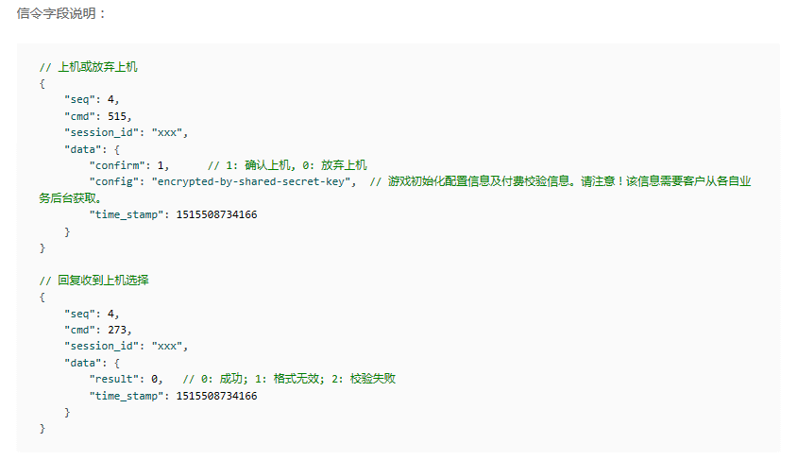

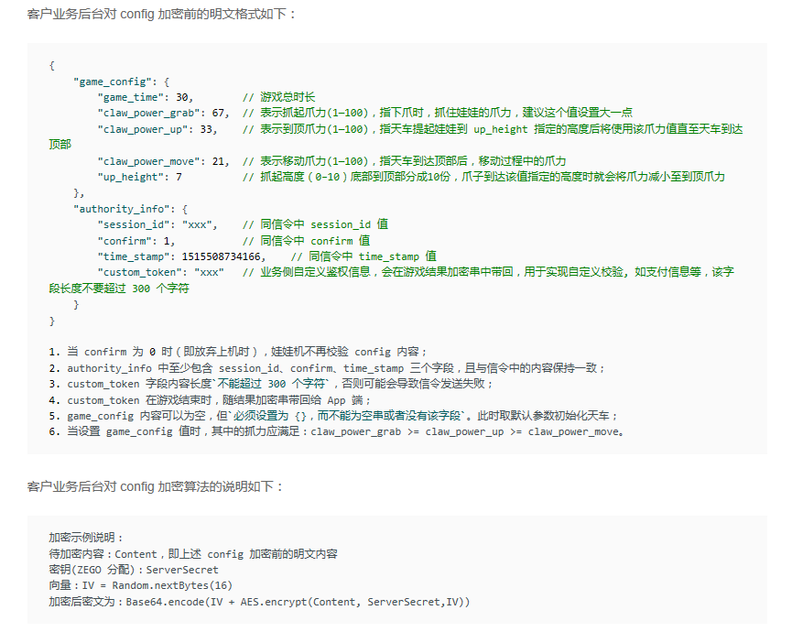

返回json样式：

{"加密后的config"}

接口名： | 校验游戏结果
接口访问地址：/encode/resultDecode

请求参数：
 | 参数ID |  | 参数名 |  | 参数类型 | 内容 | 备注
 | sessionId |  | session ID |  | String | 前端传入
 | result |  | 确认内容 |  | int | 前端传入 | 1: 中奖，0: 未中奖
 | id |  | 用户ID |  | String | 前端传入
 | name |  | 用户名 |  | String | 前端传入
 | timeStamp |  | 时间戳 |  | long int | 前端传入 | 64位长整型
 | encryptedResult |  | 加密结果 |  | String | 前端传入 | 娃娃机将上机结果进行加密后的内容
 | roomId |  | 房间ID |  | String | 前端传入

返回参数：
 | 参数ID |  | 参数名 |  | 参数类型 | 备注
 | retnCode |  | 返回状态码 |  | String | "200"、"000"
 | retnDesc |  | 返回状态描述 |  | String | "校验游戏结果成功"、"校验游戏结果失败"

处理说明：
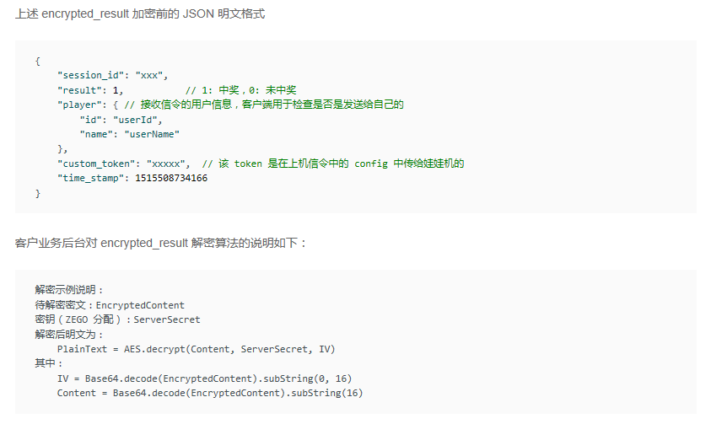

 | 把加密的结果解密后，JSON格式如上图所示，将参数组成JSON内容与解密后的明文进行比较，相等就返回成功，否则返回失败。

返回json样式：

{
"retnCode": "200",
"retnDesc": "校验游戏结果成功"
}

信令交互流程图
 | 1、预约上机

1、预约上机
2、取消预约
客户端后台

 |  |  |  | e.预约结果

3、通知上机
客户端APP

 |  | a.预约上机 |  | d.预约结果

4、确认上机
即构云后台
*此步骤需要在业务端后台加密config信息
然后传到即构服务端

 |  | b.预约上机 |  | c.预约结果

娃娃机
5、游戏操作

 | 2、取消预约
6、结果反馈
客户端APP
*客户业务后台对 encrypted_result 解密

 |  | a.取消预约 |  | d.取消结果

即构云后台

 |  | b.取消预约 |  | c.取消结果

娃娃机

 | 3、通知上机

客户端APP

 |  | b.通知上机 |  | c.确认通知上机

即构云后台

 |  | a.通知上机 |  | d.确认通知上机

娃娃机

客户端后台

 |  | 4前b.支付成功 |  | 4前a.支付

 | 4、确认上机

客户端APP

 |  | a.确认上机 |  | d.收到“确认上机”

即构云后台

 |  | b.确认上机 |  | c.收到“确认上机”

娃娃机

 | 5、游戏操作

客户端APP

 |  |  | 游戏操作：左右前后，下抓，结束移动

即构云后台

 |  |  | 游戏操作：左右前后，下抓，结束移动

娃娃机

 | 6、结果反馈

客户端APP

 |  | c.收到“游戏结果” |  | b.游戏结果

即构云后台

 |  | d.收到“游戏结果” |  | a.游戏结果

娃娃机

 | 7、游戏信息更新
客户端APP

 |  | a.获取游戏信息 |  | d.回复获取游戏信息 | *.游戏信息更新(服务端主动发送信息)

即构云后台

 |  | b.获取游戏信息 |  | c.回复获取游戏信息

娃娃机

积分兑换
接口名： | 积分兑换首页展示
接口访问地址：/point/pointHomePage

请求参数：
 | 参数ID | 参数名 | 参数类型
 | userId | 用户ID | String

返回参数：
 | 参数ID | 参数名 | 参数类型 | 数据来源
 | id | 主键id | int | 金币套餐表(gold_package)
 | packageNo | 套餐编号 | int | 金币套餐表(gold_package) | List
 | actualGold | 实际金币 | int | 金币套餐表(gold_package)
 | payAmt | 充值金额 | BigDecimal | 金币套餐表(gold_package)
 | point | 用户积分值 | int | 第三方获得
 | gold | 用户金币值 | int | 个人资料表(user_base)
 | retnCode | 返回状态码 | String
 | retnDesc | 返回状态描述 | String

 | 排序：以【套餐编号】升序

返回json样式：

{
"retnCode": "200",
"retnDesc": "OK",
"point":"3000",
"gold":"2000",
"data": [
{
"id": "7",
"packageNo": "10",
"actualGold": "60",
"payAmt": "6.00"
},
{
"id": "8",
"packageNo": "11",
"actualGold": "300",
"payAmt": "30.00"
}
]
}

接口名： | 积分兑换处理
接口访问地址：/point/pointExchange

请求参数：
 | 参数ID | 参数名 | 参数类型
 | userId | 用户ID | String
 | loginId | 第三方用户ID | String
 | gold | 用户金币数 | int
 | userPoint | 用户积分值 | int
 | actualGold | 充值实际金币 | int
 | payAmt | 充值金额 | BigDecimal

返回参数：
 | 参数ID | 参数名 | 参数类型
 | gold | 金币值 | int
 | userPoint | 用户积分值 | int
 | retnCode | 返回状态码 | String
 | retnDesc | 返回状态描述 | String

返回json样式：

{
"gold":"3500",
"userPoint":"2700",
"retnCode": "200",
"retnDesc": "OK"
}

接口名： | 用户积分兑换账单查询
接口访问地址：/point/getUserPointExchangeRecords

请求参数：
 | 参数ID | 参数名 | 参数类型
 | userId | 用户ID | String

返回参数：
 | 参数ID | 参数名 | 参数类型 | 数据来源
 | id | 充值支付id | String | 充值记录表(user_recharge_records)
 | userId | 用户id | String | 充值记录表(user_recharge_records)
 | amt | 金额 | BigDecimal | 充值记录表(user_recharge_records)
 | number | 充值编号 | String | 充值记录表(user_recharge_records)
 | billExplain | 商品说明 | String | 充值记录表(user_recharge_records) |  | List
 | kind | 充值方式 | String | 充值记录表(user_recharge_records)
 | status | 支付状态 | String | 充值记录表(user_recharge_records)
 | kindName | 充值方式名 | String | 充值方式名： 0-支付宝;1-微信支付;2-积分兑换;
 | statusName | 支付状态名 | String | 支付状态名：1-支付成功，0-支付失败
 | updateTime | 积分兑换时间 | String
 | retnCode | 返回状态码 | String
 | retnDesc | 返回状态描述 | String

 | 排序：以【积分兑换时间】降序
 | 获取记录数：积分兑换时间在一年内的所有记录

返回json样式：

{
"retnCode": "200",
"retnDesc": "OK",
"data": [
{
"id": "7",
"userId":"234",
"amt":"-6.00",
"number":"9pay1zww166609",
"billExplain":"娃娃币X60",
"kind":"2",
"status":"1",
"kindName":"积分兑换",
"statusName":"支付成功",
"updateTime":"2017-11-20 10:25:37"
},
{
"id": "8",
"userId":"234",
"amt":"-30.00",
"number":"9pay1zww368516",
"billExplain":"娃娃币X300",
"kind":"2",
"status":"0",
"kindName":"积分兑换",
"statusName":"支付失败",
"updateTime":"2017-11-15 01:25:37"
}
]
}

积分兑换流程图
进入积分兑换金币页面

页面显示：用户积分数，积分兑换套餐一览
调用后台接口：1、查询积分兑换套餐一览；2、调用第三方接口来查询获得当前用户积分数

选择一个兑换套餐后，点击【兑换】按钮
点击右上角的【账单】按钮

调用后台接口：1、调用第三方扣减积分接口
调用查询该用户的兑换记录（一年内的）
 | 扣减失败

返回兑换失败
扣减成功

调用后台接口：2、调用自系统后台的扣减积分、增加金币、增加兑换记录的接口。

 | 执行失败

返回兑换失败
执行成功

返回：兑换成功标志、最新金币数、最新积分数。

支付
接口名： | 用户支付
接口访问地址：/pay/userPay

请求参数：
 | 参数ID | 参数名 | 参数类型
 | userId | 用户ID | String
 | roomId | 房间ID | String
 | prizeId | 奖品ID | String

返回参数：
 | 参数ID | 参数名 | 参数类型
 | retnCode | 返回状态码 | String
 | retnDesc | 返回状态描述 | String

返回json样式：

{
"retnCode": "200",
"retnDesc": "OK"
}

